상품제안서
SJCAM A10 바디캠 | 상품코드: F17601

 |  |  |  |  |  |  | 02-412-0044 | www.easy1.co.kr
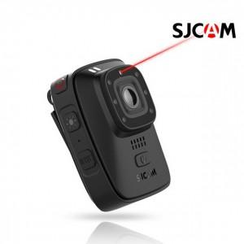 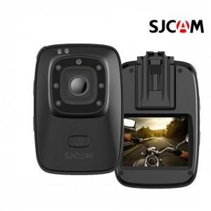

【상세/제작정보】

【인쇄/포장옵션】 | 레이저, 풀칼라 / 포장지포장

【공급단가】 | 수량 | 5~ | 10~ | 30~ | 50~ | 100~
*VAT별도 | 단가 | 214,280원 | 206,340원 | 198,400원 | 190,470원 | 185,710원

【상품 URL】 | https://dev.easy1.co.kr:443/src/goods_detail.php?gdno=17601

